AGING MODEM
Equipamento Serializado - Painel Supervisão - SP

EXPURGO | 0

Qtd | AGING
SUPERVISORES | 0 a 7 Dias | 7 a 14 Dias | Acima de 14 Dias | Reversa | Total Geral
ANDERSON | 52 | 20 | 12 | 1 | 85
DOUGLAS | 60 | 25 | 12 | 2 | 99
MESSIAS | 73 | 11 | 12 | 5 | 101
SANTANA | 38 | 47 |  | 1 | 86
Total Geral | 223 | 103 | 36 | 9 | 371

SERIAL
Equipamento Serializado - Painel Supervisão - SP

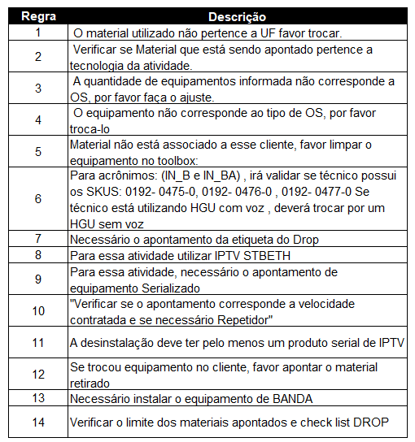
NOME_DO_TECNICO | NUMERO_DE_SERIE | STATUS AGING | DIAS SEM USO | Qntd ID_REGRA | AGING
ALEX DA SILVA MATOS | 68D40C16DD11 | Acima de 14 Dias | 25 | SUPERVISORES | R007_1 | R017_1 | R017_1-R014_1-R007_1 | Total Geral
ALEXANDRO APARECIDO QUERINO | 10722338DB0D | Acima de 14 Dias | 15 | DOUGLAS | 1 | 1 | 1 | 3
ALEXANDRO APARECIDO QUERINO | 68D40C154641 | Acima de 14 Dias | 20 | SANTANA
ANTONIO SAMUEL LOPES DE SOUZA | E8458B409E81 | Reversa | 1 | RICARDO BITO DOS SANTOS | 1 |  |  | 1
CARLOS ALBERTO SILVA DOS SANTOS | 900A62267441 | Acima de 14 Dias | 25 | Total Geral | 2 | 1 | 1 | 4
CARLOS ALEXANDRE DA SILVA | 68D40C02AD21 | Acima de 14 Dias | 15
CASSIANO ANGELO DE CAMPOS RAMOS | 900A6212ACD1 | Acima de 14 Dias | 20
CESAR LEANDRO DE PAULA | E8458B947129 | Acima de 14 Dias | 33
CESAR LEANDRO DE PAULA | E8458B949189 | Acima de 14 Dias | 25
DANIEL JESUS SANTOS NETO | 900A62AABAF1 | Acima de 14 Dias | 19
DAVID NUNES PEREIRA | 68D40C012B61 | Acima de 14 Dias | 20
DAVID NUNES PEREIRA | 68D40C0DEDE1 | Acima de 14 Dias | 27
DAVID NUNES PEREIRA | 900A623A8E41 | Acima de 14 Dias | 27
DAVISON LEONALDO RAIOL | 78E9CFC90851 | Acima de 14 Dias | 19
EMERSON MARINHO DE QUEIROZ | 900A622E9321 | Acima de 14 Dias | 18
EVERTON FERREIRA SANTANA | 78E9CFD6EB81 | Acima de 14 Dias | 19
HENRIQUE VENICIO DA SILVA | 78E9CFE098E1 | Reversa | 6
HENRIQUE VENICIO DA SILVA | E8458B943269 | Reversa | 31
HENRIQUE VENICIO DA SILVA | E8458B9502E9 | Acima de 14 Dias | 39
IGOR PEREIRA DA SILVA | 68D40C099971 | Acima de 14 Dias | 19
IGOR PEREIRA DA SILVA | 78E9CFDC06C1 | Acima de 14 Dias | 19
IGOR PEREIRA DA SILVA | 900A623EAF61 | Acima de 14 Dias | 29
JAIRO DOS SANTOS SILVA | 840BBB077B68 | Reversa | 6
JEFFERSON DOS SANTOS CORREA | 7493DA9CFD21 | Acima de 14 Dias | 21
JEFFERSON DOS SANTOS CORREA | 987ECA16AD01 | Acima de 14 Dias | 15
JEFFERSON DOS SANTOS CORREA | E8458B946A89 | Acima de 14 Dias | 18
JHARDELESSON BARBOSA RODRIGUES | 987ECA4BA0D1 | Acima de 14 Dias | 15
JOHNNY DOS SANTOS FAUSTINO | 987ECA457061 | Acima de 14 Dias | 24
JOHNNY DOS SANTOS FAUSTINO | BLFiber#1769526785845 | Reversa | 4
JOHNNY DOS SANTOS FAUSTINO | E8458B94CA99 | Acima de 14 Dias | 21
JOHNNY DOS SANTOS FAUSTINO | E8458B94EA79 | Acima de 14 Dias | 21
JORGE LUIZ SOUZA CRUZ | 900A62361581 | Acima de 14 Dias | 15
LUIZ ALBERTO PEREIRA | 68D40C6FE3A1 | Acima de 14 Dias | 19
LUIZ ALBERTO PEREIRA | 900A6295A211 | Acima de 14 Dias | 34
MARCELO GOMES MACIEL | 900A6204B261 | Acima de 14 Dias | 23
MARCELO GOMES MACIEL | E8458B94AB79 | Acima de 14 Dias | 33
MARCELO GOMES MACIEL | E8458B94AB99 | Acima de 14 Dias | 48
MARCELO GOMES MACIEL | E8458B94C951 | Acima de 14 Dias | 67
MARCELO GOMES MACIEL | E8458B94C989 | Acima de 14 Dias | 33
MARCELO GOMES MACIEL | E8458B94CA21 | Acima de 14 Dias | 67
MARCELO GOMES MACIEL | E8458B94E769 | Acima de 14 Dias | 48
MARCONE ANTONIO DOS SANTOS | 78E9CF1E0D91 | Acima de 14 Dias | 19
MARCOS ANDRE SOARES LIMA | E8458B942BC9 | Acima de 14 Dias | 53
MARCOS VINICIUS VIEIRA XAVIER | BLFiber#1770322225320 | Reversa | 5
ROBERTO DA MOTA SILVEIRA FILHO | 000012341234567899 | Reversa | 61
ROGERIO DOS SANTOS FERREIRA | 68D40CB52121 | Acima de 14 Dias | 18
ROGERIO DOS SANTOS FERREIRA | 900A623030E1 | Acima de 14 Dias | 27
RONALDO APARECIDO RODRIGUES | E8458B955529 | Acima de 14 Dias | 34
SERGIO NUNES MEDEIROS | A433D797C7F0 | Acima de 14 Dias | 29
THIAGO BARBOSA | E8458B9527B1 | Acima de 14 Dias | 25
THIAGO CREPALDI PARPINELLI | 7493DA77CF91 | Acima de 14 Dias | 15
WASHINGTON SANTOS NUNES | BLFiber#1770666807892 | Reversa | 1
WESLEY RODOVALHO DO VALE | 10985F23A891 | Reversa | 29
WESLEY RODOVALHO DO VALE | E8458B0521F9 | Reversa | 19

